Лист2
Розничная цена на садовые бытовки, в рублях с НДС.
Комплектация | Наружная отделка | Планировка А | 3000×2350 мм | 4000×2350 мм | 6000×2350 мм | 6000×3000 мм
Эконом | OSB |  | 45,100 | 56,200 | 67,300 | 77,300
 | С-8 цветной |  | 47,100 | 59,200 | 71,300 | 82,300
 | Фальш-брус (имитация бруса) |  | 52,100 | 64,200 | 77,300 | 89,300
 | Блок-хаус (имитация бревна) |  | 54,100 | 67,200 | 81,300 | 93,300
Заменить утепление 50 мм на утепление 100 мм, А/100 |  |  | +3 000 | +4 000 | +5 000 | +7 000
Таблица комплектации садовых (дачных) бытовок
Наименование |  | Комплектация "Эконом"
Каркас |  | Уголок металлический 60 мм по основанию или профильная труба с кронштейнами для транспортировки
Обрешетка |  | Брус 100х150 мм (нижни пояс), брус 40х100 мм, 50х50 мм, обработка консервационным антисептиком
Наружная обшивка |  | OSB (вагонка сосна сорт ВС)
Внутренняя обшивка |  | Вагонкс сосна сорт ВС
Крыша |  | Двухскатная, кровля СП-20 оцинкованный
Пол |  | Доска 25 мм, OSB (фанера)
Утепление |  | Пол, потолок, стены - мин. плита П-30 толщиной 50 мм, Изоспан "В" или аналог
Окна |  | ПВХ 800х800 мм поворотное - 1 шт.
Входная дверь |  | Деревянная каркасная
Электрика |  | Кабель ВВГнг 2х2,5 ммм (розетки - 1 шт.), 2х1,5 мм (светильник - 1 шт.), выключатель, автомат защиты 16А - 1 шт.
Дополнительные опции, руб. с НДС
Наименование доп. опции |  |  | 3000×2350 мм | 4000×2350 мм | 6000×2350 мм | 6000×3000 мм
Планировка В. Тамбур или одна перегородка с дверью. |  |  | +3 500

Планировка С. Две перегородки с дверьми или "вилка". Без учета установки второго окна. |  | 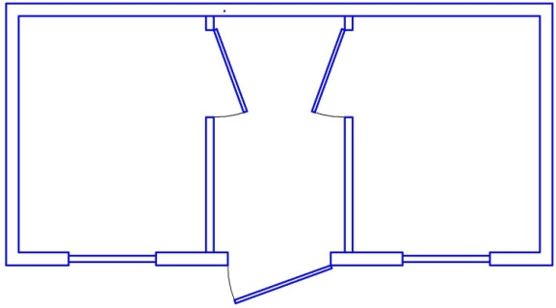 | +7 000

Дополнительные опции, руб. с НДС
Наименование опции |  |  | Цена, руб. с НДС
 |  |  | 3000×2350 мм | 4000×2350 мм | 6000×2350 мм | 6000×3000 мм
Изменения в наружной отделке и кровле
Кровля крыши цветной проф. лист СП-20, цвет на выбор заказчика |  |  | 1,000 | 1,500 | 2,000 | 2,500
Зашить дно металлическим оцинкованным листом |  |  | 1,500 | 2,000 | 3,000 | 4,000
Изменения по внутренней отделке
Внутренняя обшивка вагона сосна (МДФ, ПВХ панели, OSB) вместо СМЛ |  |  | 4,000 | 5,000 | 6,000 | 8,000
Линолеум с плинтусами |  |  | 1,500 | 2,000 | 3,000 | 5,000
Изменения каркаса
Уголок металлический 60 мм полностью по периметру |  |  | 1,500 | 2,000 | 2,500 | 3,500
Косынки по углам |  |  | 1,000 | 1,000 | 1,000 | 1,000
Изменения от стандартных габаритов
Увеличение ширины до 3 м в базовой комплектации |  |  | 7,000 | 8,000 | 10,000 | 12,000
Увеличение высоты конька крыши до 600 мм |  |  | 1,600 | 2,000 | 3,000 | 4,000
Выход кровли по сторонам на 100-150 мм с обшивкой |  |  | 1,600 | 2,000 | 3,000 | 4,000
Изменения по утеплению
Утепление 100 мм |  |  | 3,000 | 4,000 | 5,000 | 7,000
Утепление 150 мм |  |  | 6,000 | 8,000 | 10,000 | 14,000
Снаружи гидроизоляция А |  |  | 800 | 1,000 | 1,500 | 2,000
Изменения по окнам
Дополнительно окно ПВХ 800х800 мм поворотное |  |  | 3,500
Дополнительно окно ПВХ 1000х1000 мм поворотное |  |  | 4,500
Увеличение окна ПВХ 800х800 мм до 1000х1000 мм |  |  | 800
Ставня металлическая на окно 800х800 мм/1000х1000 мм |  |  | 4 000/5 500
Изменения по дверям
Сейф-дверь Россия вместо базовой |  |  | 6,000
Дополнительно сейф-дверь Россия |  |  | 8,000
Дополнительно ламинированная дверь |  |  | 2,000
Изменения по электрочасти
Базовый комплект электрики (кабель 2х2,5 мм на розетки и 2х1,5 мм на светильник уложен в гофру, 1 светильник, 1 розетка 2-х гнездовая, 1 автомат 16А) |  |  | 2,000
Дополнительно светильник НПП 1301/ЛПО 2х18 |  |  | 500/1100
Заменить светильник НПП 1301 на ЛПО 2х18 |  |  | 600
Дополнительно розетка 2-х гнездовая/2-х гнездовая с заземлением |  |  | 650/750
Укладка проводки в кабель-канал |  |  | 100 руб. за 1 п.м.
Установка наружной розетки ССИ-523 с ответной частью |  |  | 1500
Бытовка по желанию заказчика может быть укомплектована мебелью и другим дополнительным оборудованием.

